TDSheet
ПРАЗДНИЧНАЯ КОЛЛЕКЦИЯ РАСПРОДАЖА
Номенклатура.Артикул | Свободный остаток | ВАШ ЗАКАЗ
Номенклатура | В ед. хранения
1060 |  |  | 230 руб. |  | Блузка на бретелях с драпировкой по боковым швам. Под грудью подрез и мягкая драпировка. Бретели оформлены пряжками со стразами. | 95% п/э, 5% эластан
Блуза на бретелях с пряжками р.84 синий | 2
Блуза на бретелях с пряжками р.96 серый | 2
Блуза на бретелях с пряжками р.92 серый | 5
Блуза на бретелях с пряжками р.88 серый | 6
Блуза на бретелях с пряжками р.84 серый | 6
Блуза на бретелях с пряжками р.96 синий | 3
Блуза на бретелях с пряжками р.88 синий | 4
Блуза на бретелях с пряжками р.92 синий | 2
3050 |  |  | 700 руб. |  | Романтичное платье с летящей юбкой из гофрированной сетки (юбка на чехле) Пояс по талии драпирован. Спина - полуоткрытая, по груди - драпировка с запахом. Роза на талии. | 95% п/э, 5% эластан
Романтичное платье, роза на талии р.84 шоколад | 4
Романтичное платье, роза на талии р.92 тёмно-синий | 1
Романтичное платье, роза на талии р.88 шоколад | 5
Романтичное платье, роза на талии р.84 тёмно-синий | 2
Романтичное платье, роза на талии р.92 шоколад | 1

3051 |  |  | 590 руб. |  | Платье для юных и дерзких. Расклешённая юбка, полуоткрытая спина. Очень эффектное сочетание серебристого атласа и блестящей сетки | 95% п/э, 5% эластан
Платье с расклешённой юбкой и полуоткрытой спиной р.92 чёрный/серебро | 6
Платье с расклешённой юбкой и полуоткрытой спиной р.88 чёрный/серебро | 4
Платье с расклешённой юбкой и полуоткрытой спиной р.84 чёрный/серебро | 6

3052 |  |  | 590 руб. |  | Платье силуэта "А" с воротником - стойкой, переходящим в завязку по спине. Платье двойное - верх - блестящая серебристая сетка. | 95% п/э, 5% эластан
Платье двойное, верх - блест.сетка р.88 серый/серебро | 1

3054 |  |  | 490 руб. | 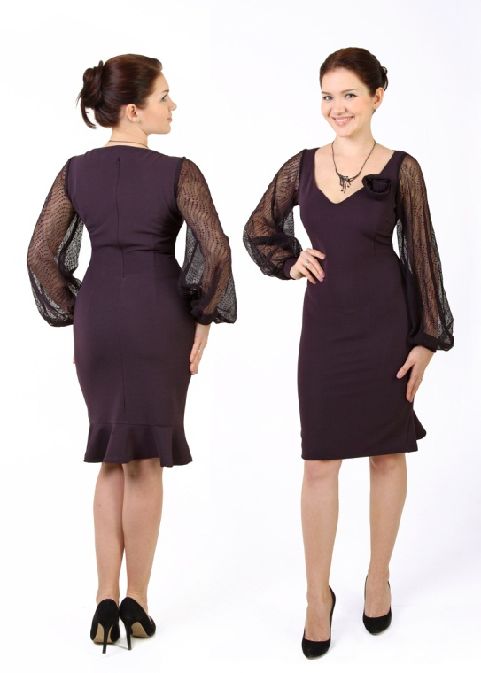 | Элегантное платье полуприлегающего силуэта. Сочетание плотного трикотажа и гофрированной сетки. Очень эффектный вырез по груди украшен розой. По низу юбки - волан (по спинке). | Трикотаж Состав: 70% вискоза 22% нейлон 8% лайкра
Элегантное платье, рукава - гофрированная сетка р.88 баклажан | 4
Элегантное платье, рукава - гофрированная сетка р.92 баклажан | 2
Элегантное платье, рукава - гофрированная сетка р.100 т.синий | 1
Элегантное платье, рукава - гофрированная сетка р.96 баклажан | 2
Элегантное платье, рукава - гофрированная сетка р.100 баклажан | 2
Элегантное платье, рукава - гофрированная сетка р.88 т.синий | 4
Элегантное платье, рукава - гофрированная сетка р.92 т.синий | 5

3055 |  |  | 650 руб. |  | Платье отрезное по талии с кружевным верхом. Рукав - реглан. Юбка - тюльпан с мягкими складками по талии. Атласный пояс в качестве отделки (съёмный) | Трикотаж Состав: 70% вискоза 22% нейлон 8% лайкра
Платье кружевной верх с атласным поясом р.84 синий | 2
Платье кружевной верх с атласным поясом р.84 брусника | 1
Платье кружевной верх с атласным поясом р.100 брусника | 1

3056 |  |  | 580 руб. | 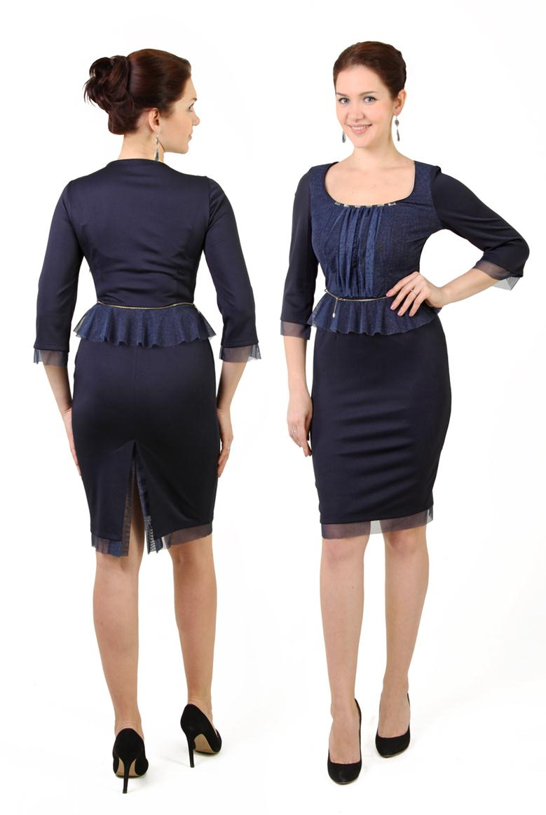 | Элегантное платье отрезное по талии с отделкой из сетки. По груди - мягкая драпировка, талия с баской. Низ изделия, разрез по юбке и низ рукава оформлены сеткой. Пояс со стразами. Горловина так же украшена стразами. | Трикотаж Состав: 70% вискоза 22% нейлон 8% лайкра
Элегантное платье с кружевной баской и стразами р.100 синий | 1
Элегантное платье с кружевной баской и стразами р.92 синий | 1

3057 |  |  | 530 руб. |  | Платье прилегающего силуэта (кружево на чехле) | 95% п/э, 5% эластан
Платье кружево на чехле р.96 шоколад | 2
Платье кружево на чехле р.92 шоколад | 2
Платье кружево на чехле р.88 шоколад | 1
Платье кружево на чехле р.84 шоколад | 2
Платье кружево на чехле р.88 серый/синее кружево | 1
Платье кружево на чехле р.92 серый/синее кружево | 1
Платье кружево на чехле р.96 серый/синее кружево | 2

3058 |  |  | 580 руб. | 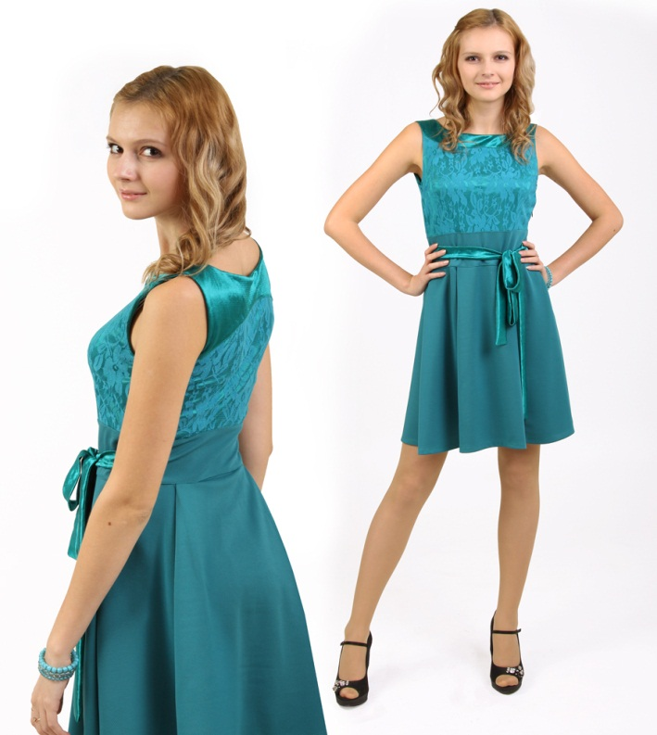 | Платье отрезное по талии с расклешённой юбкой. Верх оформлен атласной фигурной кокеткой по переду и спинке. Великолепное кружево на атласе. | Трикотаж+атлас Состав: 70% вискоза 22% нейлон 8% лайкра
Платье отрезное по талии с расклешённой юбкой р.96 брусника | 4
Платье отрезное по талии с расклешённой юбкой р.92 брусника | 4
Платье отрезное по талии с расклешённой юбкой р.84 брусника | 4
Платье отрезное по талии с расклешённой юбкой р.88 брусника | 6

3059 |  |  | 470 руб. |  | Стильное платье полуприлегающего силуэта с отделкой из кружева. По спине - качели. | 95% п/э, 5% эластан
Стильное платье, по спине качели р.96 шоколад | 1
Стильное платье, по спине качели р.92 шоколад | 1
Стильное платье, по спине качели р.84 шоколад | 2
Стильное платье, по спине качели р.92 тёмно-синий | 1
Стильное платье, по спине качели р.88 тёмно-синий | 2
Стильное платье, по спине качели р.84 тёмно-синий | 3

3060 |  |  | 480 руб. |  | Полуприлегающее платье отрезное по линии талии. Спина - кружево на атласе, спереди - широкий пояс переходящий в бант. | 95% п/э, 5% эластан
Полуприлегающее платье, спина - кружево на атласе р.84 тёмно-синий | 3
Полуприлегающее платье, спина - кружево на атласе р.88 тёмно-синий | 2
Полуприлегающее платье, спина - кружево на атласе р.92 тёмно-синий | 2

3063 |  |  | 650 руб. | 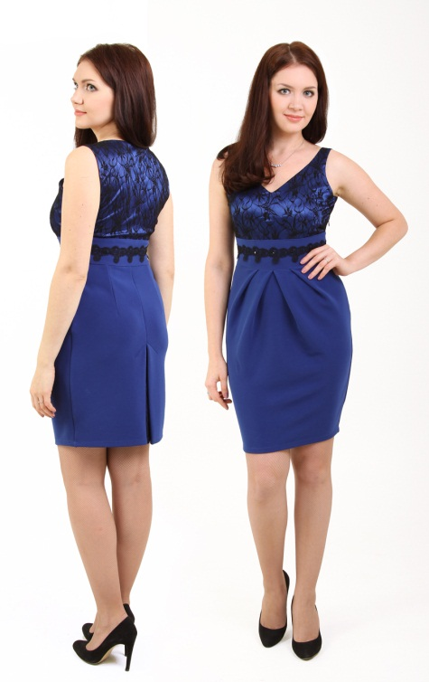 | Элегантное платье полуприлегающего силуэта. Сочетание плотного трикотажа и кружева на атласе. Очень эффектный вырез по груди. Юбка силуэта тюльпан со складками у талии. Пояс украшен кружевной тесьмой и стразами | Трикотаж+атлас Состав: 70% вискоза 22% нейлон 8% лайкра
Элегантное платье-тюльпан, пояс со стразами р.84 василёк | 5
Элегантное платье-тюльпан, пояс со стразами р.88 василёк | 3
Элегантное платье-тюльпан, пояс со стразами р.92 василёк | 1
Элегантное платье-тюльпан, пояс со стразами р.96 василёк | 3
Элегантное платье-тюльпан, пояс со стразами р.100 василёк | 3

3064 |  |  | 590 руб. |  | Прилегающее платье, подчеркивающее линию талии. Мягкие драпировки по груди и юбке придают модели особую романтичность. Отделка - кружево на атласе. | 95% п/э, 5% эластан
Прилегающее платье с драпировкой по груди и юбке р.96 бирюза | 4
Прилегающее платье с драпировкой по груди и юбке р.84 тёмно-синий | 3
Прилегающее платье с драпировкой по груди и юбке р.92 бирюза | 4
Прилегающее платье с драпировкой по груди и юбке р.88 бирюза | 4
Прилегающее платье с драпировкой по груди и юбке р.84 бирюза | 3
Прилегающее платье с драпировкой по груди и юбке р.88 тёмно-синий | 3
Прилегающее платье с драпировкой по груди и юбке р.92 тёмно-синий | 3
Прилегающее платье с драпировкой по груди и юбке р.96 тёмно-синий | 2

3066 |  |  | 700 руб. | 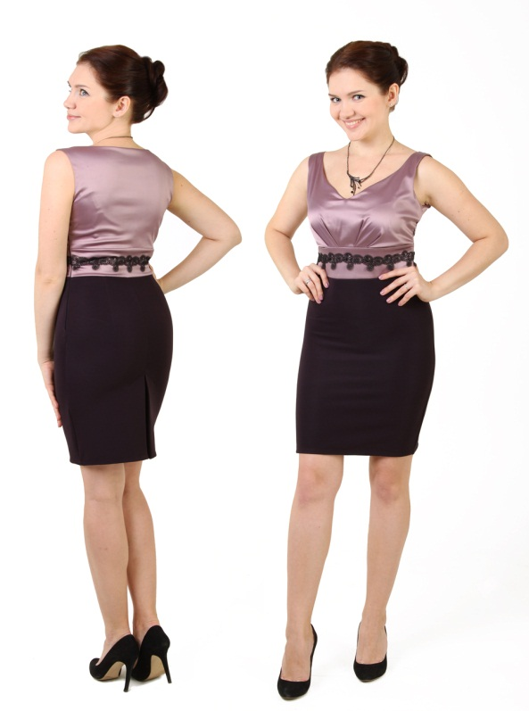 | Элегантное платье полуприлегающего силуэта, отрезное по талии. Сочетание плотного трикотажа и стрейч-атласа. Мягкие складки по груди. Отделка - кружевная тесьма и стразы. | Трикотаж Состав: 70% вискоза 22% нейлон 8% лайкра
Элегантное платье, отделка - кружевная тесьма и стразы р.100 баклажан/брусника | 1
Элегантное платье, отделка - кружевная тесьма и стразы р.92 баклажан/брусника | 2
Элегантное платье, отделка - кружевная тесьма и стразы р.88 баклажан/брусника | 3
Элегантное платье, отделка - кружевная тесьма и стразы р.84 баклажан/брусника | 5

3067 |  |  | 650 руб. | 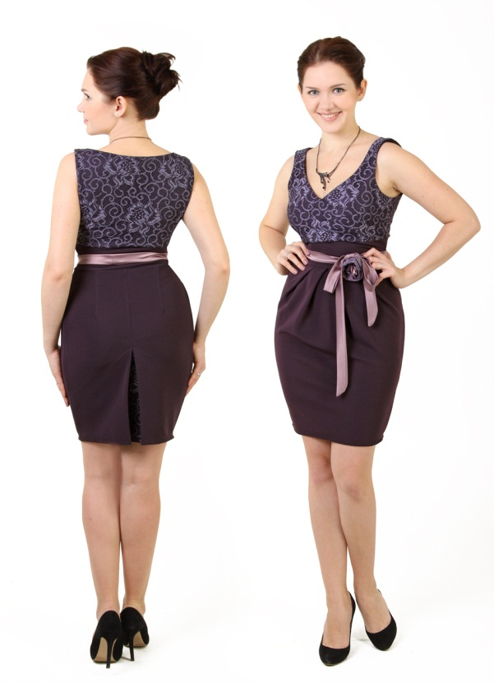 | Приталенное платье с кружевным верхом. Юбка - тюльпан. Отделка - атлас. | Трикотаж+атлас+кружево Состав: 70% вискоза 22% нейлон 8% лайкра
Приталенное платье с кружевным верхом р.84 баклажан | 8
Приталенное платье с кружевным верхом р.88 баклажан | 8
Приталенное платье с кружевным верхом р.92 баклажан | 5
Приталенное платье с кружевным верхом р.96 баклажан | 7
Приталенное платье с кружевным верхом р.100 баклажан | 5

3068 |  |  | 680 руб. |  | Платье отрезное по талии с расклешённой юбкой. Верх - драпированый лиф с кружевной отделкой. Украшение - стразы по кокеткам и поясу. | Трикотаж+атлас Состав: 70% вискоза 22% нейлон 8% лайкра
Платье со стразами на плечах и поясе р.84 бирюза | 4
Платье со стразами на плечах и поясе р.88 бирюза | 5
Платье со стразами на плечах и поясе р.92 бирюза | 1
Платье со стразами на плечах и поясе р.96 бирюза | 2

3071 |  |  | 490 руб. |  | Платье полуприлегающего силуэта (двойное), верх - сетка - гофре. | 95% п/э, 5% эластан
Платье двойное, верх - сетка-гофре р.92 синий/синяя сетка | 6
Платье двойное, верх - сетка-гофре р.88 синий/синяя сетка | 5
Платье двойное, верх - сетка-гофре р.84 синий/синяя сетка | 6
Платье двойное, верх - сетка-гофре р.92 шоколад/шоколадная сетка | 10
Платье двойное, верх - сетка-гофре р.96 синий/синяя сетка | 5
Платье двойное, верх - сетка-гофре р.96 шоколад/шоколадная сетка | 10
Платье двойное, верх - сетка-гофре р.88 шоколад/шоколадная сетка | 10
Платье двойное, верх - сетка-гофре р.84 шоколад/шоколадная сетка | 8

3072 |  |  | 510 руб. | 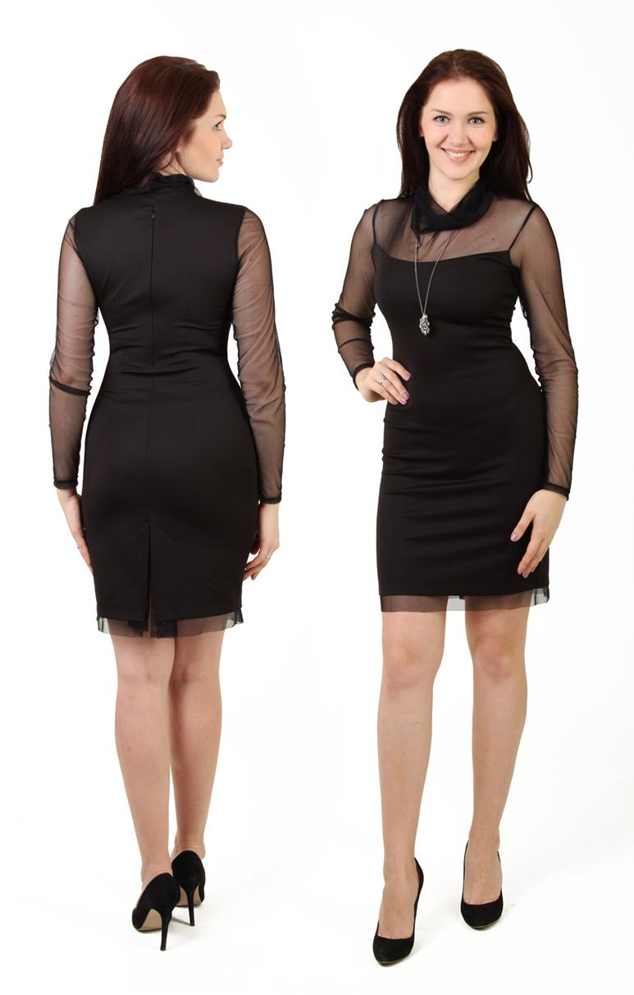 | Элегантное платье прилегающего силуэта. Сочетание плотного трикотажа и мягкой прозрачной сетки. Сзади - разрез. | Трикотаж Состав: 70% вискоза 22% нейлон 8% лайкра
Элегантное платье, верх - сетка р.104 чёрный | 1
Элегантное платье, верх - сетка р.100 чёрный | 1
Элегантное платье, верх - сетка р.96 чёрный | 1
Элегантное платье, верх - сетка р.92 чёрный | 1
Элегантное платье, верх - сетка р.108 чёрный | 3
Элегантное платье, верх - сетка р.88 чёрный | 4

3073 |  |  | 670 руб. | 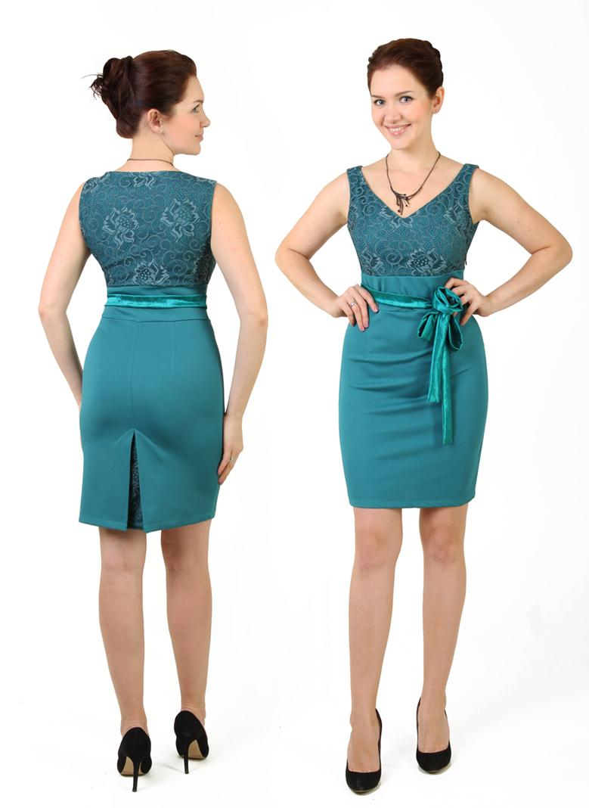 | Приталенное платье с кружевным верхом, по талии вставка. Отделка - атлас. | Трикотаж Состав: 70% вискоза 22% нейлон 8% лайкра
Приталенное платье с кружевным верхом р.100 изумруд | 3
Приталенное платье с кружевным верхом р.96 изумруд | 4
Приталенное платье с кружевным верхом р.92 изумруд | 4
Приталенное платье с кружевным верхом р.88 изумруд | 7
Приталенное платье с кружевным верхом р.84 изумруд | 6

